关系图
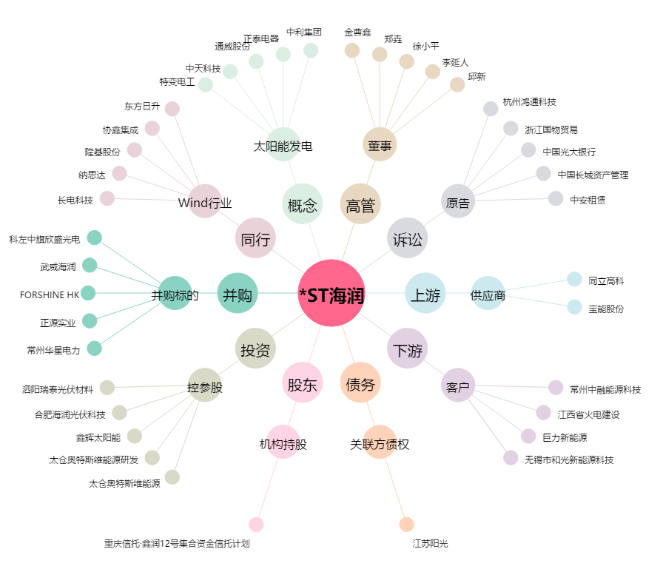
*ST海润[600401.SH] - 关系概览图

